상품제안서
제로웨이스터 챌린지 모자파우치 2color | 상품코드: S29820

 |  |  |  |  |  |  | 02-713-8555 | www.synergygift.co.kr
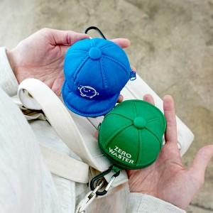

【상세/제작정보】

【인쇄/포장옵션】 | / 포장불가능

【공급단가】 | 수량 | 100~ | 300~ | 500~ | 1,000~ | 3,000~
*VAT별도 | 블루 | 7,560원 | 7,280원 | 7,000원 | 6,720원 | 6,550원
 | 그린 | 7,560원 | 7,280원 | 7,000원 | 6,720원 | 6,550원

【상품 URL】 | https://www.synergygift.co.kr:443/src/goods_detail.php?gdno=29820

